Leht1
Maailmameistrite vendade Vilbergide
karikavõistlus

 |  |  |  |  |  |  |  |  | 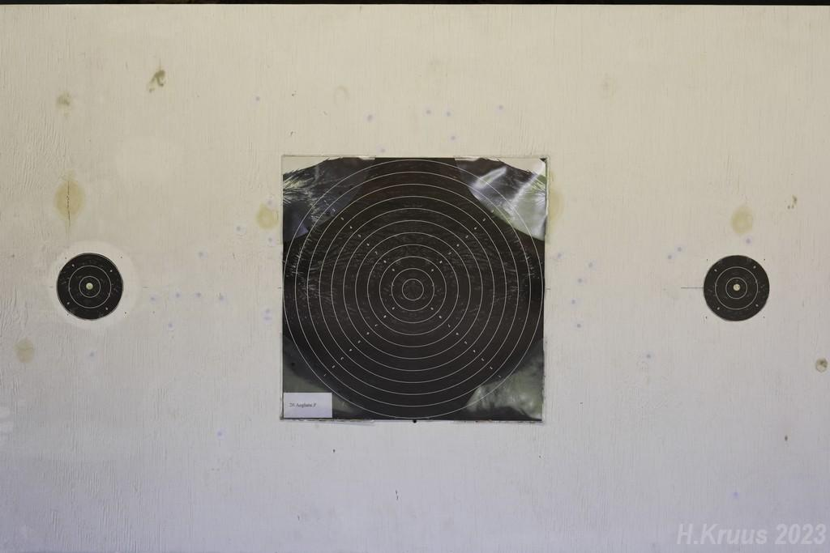

30+30 50RT Liikuv märk/ Mehed/ Men |  |  |  |  |  |  |  | 22.07.2023
Koht | Eesnimi | Perenimi | Klubi |  |  |  |  |  |  |  |  | Σ | KL
1 | Hellar | SILE | KL MäLK | 96 | 97 | 96 | 289 | 86 | 94 | 93 | 273 | 562 | I
2 | Jaanus | KALA | KL MäLK | 86 | 94 | 89 | 269 | 93 | 90 | 89 | 272 | 541 | II
3 | Endi | TÕNISMA | Kaiu LK | 87 | 86 | 94 | 267 | 92 | 89 | 90 | 271 | 538 | II
4 | Viljar | NOOR | KL MäLK | 93 | 89 | 81 | 263 | 78 | 89 | 90 | 257 | 520 | III
5 | Toomas | HALLIK | KL MäLK | 89 | 88 | 92 | 269 | 64 | 82 | 88 | 234 | 503
6 | Alar | HEINSAAR | KL MäLK | 85 | 77 | 90 | 252 | 84 | 82 | 77 | 243 | 495
7 | Hannes | KRUUS | Kaiu LK | 80 | 83 | 90 | 253 | 80 | 81 | 80 | 241 | 494
8 | Tarmo | TALVOJA | Kaiu LK | 84 | 85 | 89 | 258 | 70 | 71 | 70 | 211 | 469

30+30 50RT Liikuv märk/ Naised/ Women
Koht | Eesnimi | Perenimi | Klubi |  |  |  |  | Kiire |  |  |  | Σ | KL
1 | Piia | TÕNISMA | Kaiu LK | 78 | 70 | 50 | 198 | 32 | 52 | 58 | 142 | 340

20+20 50RTMIX Liikuv märk- Segajooksud/ Mehed/ Men |  |  |  |  |  |  |  |  |  | 22.07.2023
Koht | Eesnimi | Perenimi | Klubi |  |  | MIX 1 |  |  |  | MIX 2 |  | Σ | KL
1 | Hellar | SILE | KL MäLK | 97 | 92 | 189 |  | 90 | 94 | 184 |  | 373 | I
2 | Jaanus | KALA | KL MäLK | 90 | 97 | 187 |  | 90 | 89 | 179 |  | 366 | I
3 | Viljar | NOOR | KL MäLK | 90 | 81 | 171 |  | 86 | 95 | 181 |  | 352 | II
4 | Alar | HEINSAAR | KL MäLK | 85 | 84 | 169 |  | 87 | 88 | 175 |  | 344 | III
5 | Endi | TÕNISMA | Kaiu LK | 82 | 90 | 172 |  | 78 | 89 | 167 |  | 339 | III
6 | Toomas | HALLIK | KL MäLK | 79 | 83 | 162 |  | 82 | 86 | 168 |  | 330 | III
7 | Tarmo | TALVOJA | Kaiu LK | 79 | 78 | 157 |  | 76 | 85 | 161 |  | 318
8 | Hannes | KRUUS | Kaiu LK | 77 | 78 | 155 |  | 77 | 76 | 153 |  | 308

20+20 50RTMIX Liikuv märk- segajooksud/ Naised/ Women
Koht | Eesnimi | Perenimi | Klubi |  |  | MIX 1 |  |  |  | MIX 2 |  | Σ | KL
1 | Piia | TÕNISMA | Kaiu LK | 60 | 76 | 136 |  | 63 | 60 | 123 |  | 259

30+30 10RT Liikuv märk/ Mehed/ Men |  |  |  |  |  |  |  | 23.07.2023
Koht | Eesnimi | Perenimi | Klubi |  |  |  |  |  |  |  |  | Σ | KL
1 | Endi | TÕNISMA | Kaiu LK | 91 | 92 | 90 | 273 | 87 | 86 | 90 | 263 | 536 | I
2 | Jaanus | KALA | KL MäLK | 86 | 85 | 95 | 266 | 86 | 88 | 87 | 261 | 527 | II
3 | Hellar | SILE | KL MäLK | 81 | 96 | 91 | 268 | 81 | 86 | 91 | 258 | 526 | II
4 | Viljar | NOOR | KL MäLK | 92 | 86 | 86 | 264 | 86 | 84 | 90 | 260 | 524 | II
5 | Hannes | KRUUS | Kaiu LK | 85 | 84 | 84 | 253 | 86 | 84 | 82 | 252 | 505 | III
6 | Toomas | HALLIK | KL MäLK | 77 | 78 | 87 | 242 | 77 | 73 | 79 | 229 | 471

30+30 10RT Liikuv märk/ Naised/ Women
Koht | Eesnimi | Perenimi | Klubi |  |  |  |  | Kiire |  |  |  | Σ | KL
1 | Piia | TÕNISMA | Kaiu LK | 59 | 55 | 55 | 169 | 40 | 37 | 55 | 132 | 301

20+20 10RTMIX Liikuv märk- Segajooksud/ Mehed/ Men |  |  |  |  |  |  |  |  |  | 23.07.2023
Koht | Eesnimi | Perenimi | Klubi |  |  | MIX 1 |  |  |  | MIX 2 |  | Σ | KL
1 | Jaanus | KALA | KL MäLK | 90 | 93 | 183 |  | 86 | 95 | 181 |  | 364 | I
2 | Endi | TÕNISMA | Kaiu LK | 89 | 91 | 180 |  | 87 | 93 | 180 |  | 360 | I
3 | Viljar | NOOR | KL MäLK | 87 | 87 | 174 |  | 80 | 86 | 166 |  | 340 | II
4 | Hannes | KRUUS | Kaiu LK | 83 | 81 | 164 |  | 82 | 84 | 166 |  | 330 | II
5 | Toomas | HALLIK | KL MäLK | 83 | 74 | 157 |  | 88 | 80 | 168 |  | 325 | III
6 | Hellar | SILE | KL MäLK | 81 | 79 | 160 |  | 85 | 72 | 157 |  | 317 | III

20+20 10RTMIX Liikuv märk- segajooksud/ Naised/ Women
Koht | Eesnimi | Perenimi | Klubi |  |  | MIX 1 |  |  |  | MIX 2 |  | Σ | KL
1 | Piia | TÕNISMA | Kaiu LK | 29 | 26 | 55 |  | 30 | 14 | 44 |  | 99

 | Protokolli koostas: Hannes Kruus

